상품제안서
[하이온] G11 무선 휴대용 미니 가습기 500ML | 상품코드: F29136

 |  |  |  |  |  |  | 02-412-0044 | www.easy1.co.kr
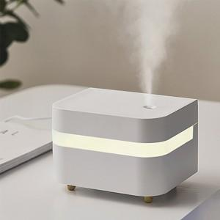

【상세/제작정보】

【인쇄/포장옵션】 | 실크, 레이저 / 포장불가능

【공급단가】 | 수량 | 60~ | 100~ | 500~ | 1,000~ | 2,000~
*VAT별도 | 단가 | 7,800원 | 7,670원 | 7,470원 | 7,340원 | 7,150원

【상품 URL】 | https://dev.easy1.co.kr:443/src/goods_detail.php?gdno=29136

